배포기술서_최종
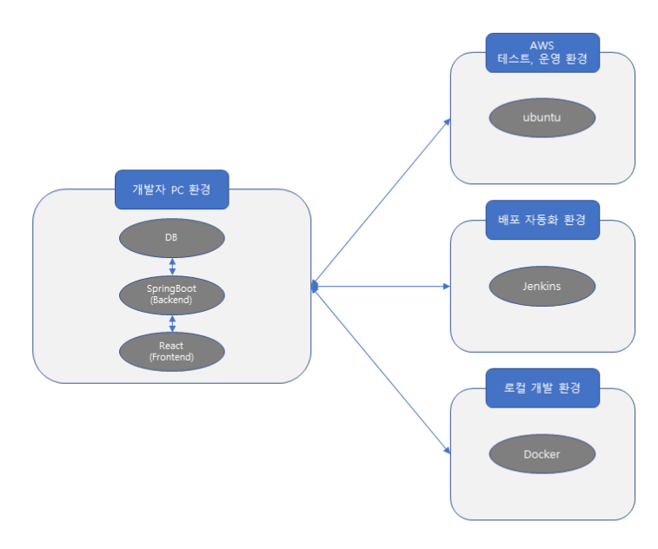
<개발환경> **붉은색으로 표시된 항목은 사용여부 검토 중
 |  | 항목 | 설명 | 설치 및 실행방법 | 비고
개발환경 |  | OS | Windows 10
 |  |  | Linux - Ubuntu20.04 |  | EC2 생성시 Ubuntu선택
 |  | 개발언어 | HTML, CSS, Javascript, JAVA
 |  | 사용 프레임워크 | React, SpringBoot
 |  | 테스트 도구 | RTL(react-testing-library) | https://testing-library.com/docs/react-testing-library/intro/
 |  | 빌드 도구 | Gradle 2.6.4 | <빌드시 dependecy선택> Spring Dev Tools, Spring Web, Lombok, MySQL Driver, Spring Data JPA
 |  | JDK | JDK 11 | https://www.oracle.com/java/technologies/downloads/ | 환경변수 설정
 |  | Node | Node.js 16.14.0 | https://nodejs.org/ko/
 |  | IDE | VSCode | https://code.visualstudio.com/
 |  |  | Intelli J | https://www.jetbrains.com/ko-kr/idea/download/#section=windows
 |  | RDBMS | MySQL 8.0 | https://dev.mysql.com/downloads/file/?id=508936
배포 | AWS | 웹서버 | AWS S3 | https://aws.amazon.com/ko/s3
 |  |  | AWS Beanstalk | https://aws.amazon.com/ko/elasticbeanstalk/ | 로드밸런싱, 오토스케일링 설정
 |  | 클라우드 서버 | AWS EC2 | https://aws.amazon.com/ko/ec2/
 |  | CDN 서비스 | AWS Cloudfront | https://aws.amazon.com/ko/cloudfront/
 |  | RDBMS 설정 및 운용 | AWS RDS | https://aws.amazon.com/ko/rds/
 | 기타 배포 툴 | 자동배포 솔루션 | Jenkins | https://www.jenkins.io/doc/book/installing/
 |  | SCM / VCS 도구 | Git |  | **깃허브 https://github.com
기타 |  | SSH 클라이언트 프로그램 | MobaXterm | https://mobaxterm.mobatek.net/download.html
 |  | 기타 도구 | Docker |  | **도커허브 https://hub.docker.com/

